总体
一：接口文档
 | 1：接口文档只有方法名字
 | 2：接口文档中方法中对应的参数及其解释
 | 3：接口文档中方法中返回值的格式及参数的属性信息
 |  | （如图）完全无参数及返回值详解

 | 4：极光的推送的数据格式也没有提供

二：集成第三方组件
 | 1：友盟组件的集成操作，完全是拷贝的，没有经过处理的信息,
 |  | (如图)这些信息都是友盟提供的demo 里面的布局和图片，对于第三方集成组件完全没有任何用处，反而会增加代码的冗余度， | 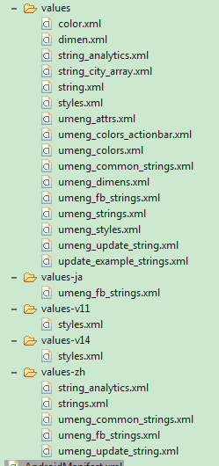 | 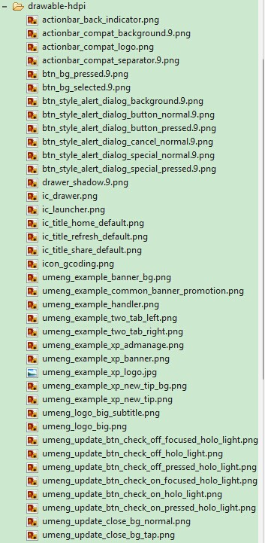

 | 2:极光组件的集成，完全使用的是默认的，没有任何自定的功能，这样就把所有的样式全部交给第三

三：对于订单的推送 | 1：目前只开放北京市和上海市两个城市，当B端下单时，两地的C端都会收到订单信息

四：日志信息处理：
 | 1：android提供了自己的日志管理(android.log.)目前使用的java输出格式system.out.println,直接将信息输出到了控制台

五：业务逻辑：
 | 1：展示页面之间没有相互的逻辑和依赖性，很随意

 | 2：各个城市和相应的区没有对应关系(上海市展示竟然是张家口市的行政区域）

 | 3：注册时，验证码信息只是执行本地的位数验证，并没有进行正确性的验证

 | 4:代码中没有任何注释信息及属性说明

 | 5:发布订单时，是否发送成功取决于收货人的地址是否能有百度地图坐标返回(几乎是完全不准确的坐标)

 | 6:百度地图使用的是在线地图，这样会造成流量的浪费(土豪除外)

 | 7：订单详情页面订单信息格式展示混乱

 | 8：用户的所有信息均来自网络，订单信息没有实现本地缓存。在网络不稳定的地方将无法查看订单信息

 | 9：订单的状态单一，只有新单，订单已抢，订单完成。如果订单客户取消，订单内容变更等其他情况将无法处理

 | 10:当订单被抢了，商家看不到枪单人的信息(手机号和名字)，商家还需要其他的信息

 | 11：当商家的位置信息发生变更，没有实现信息重新审核

 | 12：对于顾客已付费的订单，商家怎样确保快递人员能把订单准确的送达

 | 13：订单的金额没有限制，当金额过多会使用科学舒服发

 | 14：当商家发布了新单，并且取消，客户端没有记录，业务逻辑是应该有记录的

 | 15：页面中title

 | 16：呼叫收货人或快递人员时，必须先加入通讯录中

 | 17：订单信息中没有餐品的详情

